Foglio1
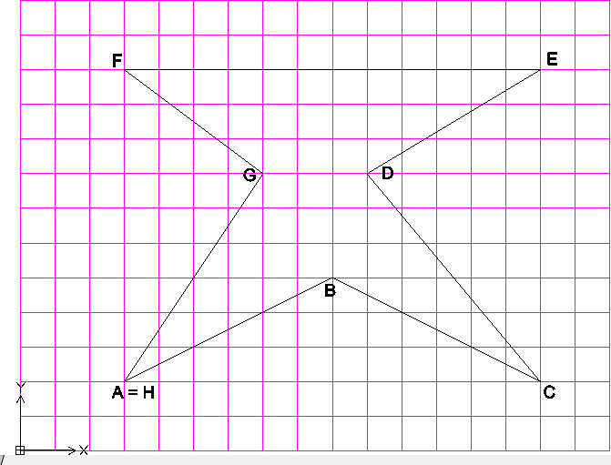
ESEGUIRE GLI ESERCIZI DELLE SEGUENTI TABELLE SECONDO LE INDICAZIONI PROPOSTE *, CONSIDERANDO CHE: 1) I LAYER: - "coord cartesiane assolute” = bianco, linea continua - "coord cartesiane relative” = giallo, linea continua - "coord polari” = blu, linea continua - "lettere” = rosso, linea continua 2) I disegni “modalità 2” e“modalità 3” vanno interpretati come segue: - 1 quadretto del reticolo = 10 unità - L’origine degli assi è indicata nei disegni quadrettati ed è espressa negli altri attraverso le coord. dei punti “A” 3) Integrare dove necessario le tabelle con le lettere aggiuntive 4) Nominare ogni esercizio/tabella come file singolo, secondo le consuete indicazioni, cioè: Modalità 1: Cognome_nome_esercitazione5-1_autocad Modalità 2: Cognome_nome_esercitazione5-2_autocad Modalità 3: Cognome_nome_esercitazione 5A_autocad; Cognome_nome_esercitazione5B_autocad; ecc.

* MODALITA' 1. Date le coordinate assolute disegnare la figura corrispondente e completare la tabella.
Punto | Coordinate assolute |  | Coordinate relative |  |  | Coordinate polari relative
 | x | y | @ | x | y | @ | L | < | a
A | 50 | 50 |  | 50 | 50 |  | 50.00 |  | 50
B | 20 | 40 | @ | -30 | -10 | @ | 31.62 | < | 198.4349
C | 15 | 25 | @ | -5 | -15 | @ | 15.81 | < | 251.5651
D | 35 | 15 | @ | 20 | -10 | @ | 22.36 | < | 333.4349
E | 65 | 20 | @ | 30 | 5 | @ | 30.41 | < | 9.4623
F | 70 | 35 | @ | 5 | 15 | @ | 15.81 | < | 71.5651
G | 50 | 50 | @ | -20 | 15 | @ | 25 | < | 143.1301

* MODALITA' 2. Dopo aver rilevato le coordinate, compila la tabella
Punto | Coordinate assolute |  | Coordinate relative |  |  | Coordinate polari relative
 | x | y | @ | x | y | @ | L | < | a
A | 30 | 20 |  | 30 | 20 |  | 30 |  | 20
B | 90 | 50 | @ | 60 | 30 | @ | 67.08 | < | 26.5651
C | 150 | 20 | @ | 60 | -30 | @ | 67.08 | < | 333.4349
D | 100 | 80 | @ | -50 | 60 | @ | 78.10 | < | 129.8056
E | 150 | 110 | @ | 50 | 30 | @ | 58.31 | < | 30.9638
F | 30 | 110 | @ | -120 | 0 | @ | 120 | < | 180
G | 70 | 80 | @ | 40 | -30 | @ | 50 | < | 323.1301
H | 30 | 20 | @ | -40 | -60 | @ | 72.11 | < | 236.3099

Foglio2
* MODALITA' 3 Dopo aver rilevato le coordinate, compila la tabella ed esegui il disegno in Autocad

A
Punto | Coordinate assolute |  | Coordinate relative |  |  | Coordinate polari relative
 | x | y | @ | x | y | @ | L | < | a
A | 40 | 20 |  | 40 | 20 |  | 40 |  | 20
B | 60 | 20 | @ | 20 | 0 | @ | 20 | < | 0
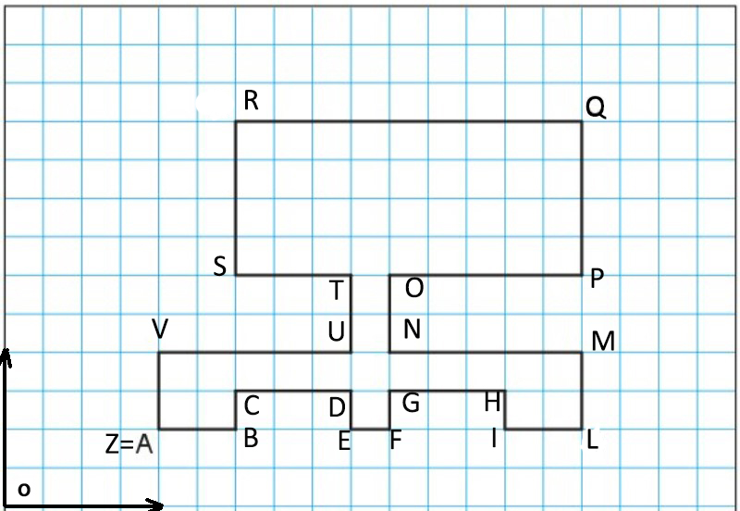
C | 60 | 30 | @ | 0 | 10 | @ | 10 | < | 90
D | 90 | 30 | @ | 30 | 0 | @ | 30 | < | 0
E | 90 | 20 | @ | 0 | -10 | @ | 10 | < | -90
F | 100 | 20 | @ | 10 | 0 | @ | 10 | < | 0
G | 100 | 30 | @ | 0 | 10 | @ | 10 | < | 90
H | 130 | 30 | @ | 30 | 0 | @ | 30 | < | 0
I | 130 | 20 | @ | 0 | -10 | @ | 10 | < | -90
L | 150 | 20 | @ | 20 | 0 | @ | 20 | < | 0
M | 150 | 40 | @ | 0 | 20 | @ | 20 | < | 90
N | 100 | 40 | @ | -50 | 0 | @ | 50 | < | 180
O | 100 | 60 | @ | 0 | 20 | @ | 20 | < | 90
P | 150 | 60 | @ | 50 | 0 | @ | 50 | < | 0
Q | 150 | 100 | @ | 0 | 40 | @ | 40 | < | 90
R | 60 | 100 | @ | -90 | 0 | @ | 90 | < | 180
S | 60 | 60 | @ | 0 | -40 | @ | 40 | < | -90
T | 90 | 60 | @ | 30 | 0 | @ | 30 | < | 0
U | 90 | 40 | @ | 0 | -20 | @ | 20 | < | -90
V | 40 | 40 | @ | -50 | 0 | @ | 50 | < | 180
Z | 40 | 20 | @ | 0 | -20 | @ | 20 | < | -90

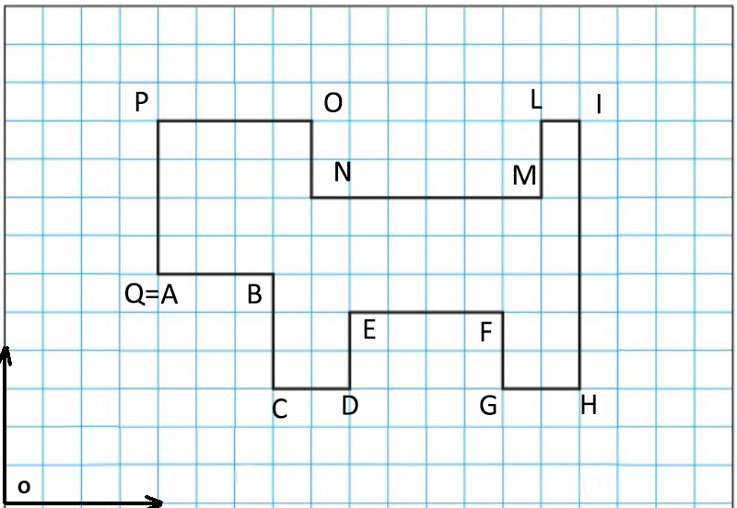
B
Punto | Coordinate assolute |  | Coordinate relative |  |  | Coordinate polari relative
 | x | y | @ | x | y | @ | L | < | a
A
B
C
D
E
F
G
H
I
L
M
N
O
P
Q

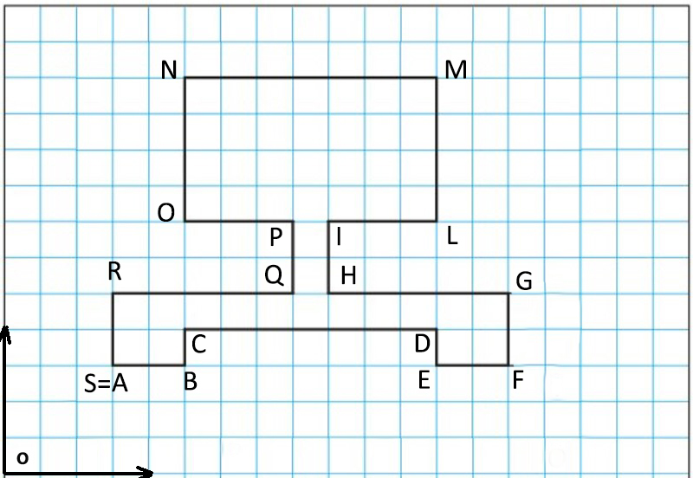
C
Punto | Coordinate assolute |  | Coordinate relative |  |  | Coordinate polari relative
 | x | y | @ | x | y | @ | L | < | a
A
B
C
D
E
F
G
H
I
L
M
N
O
P
Q
R
S

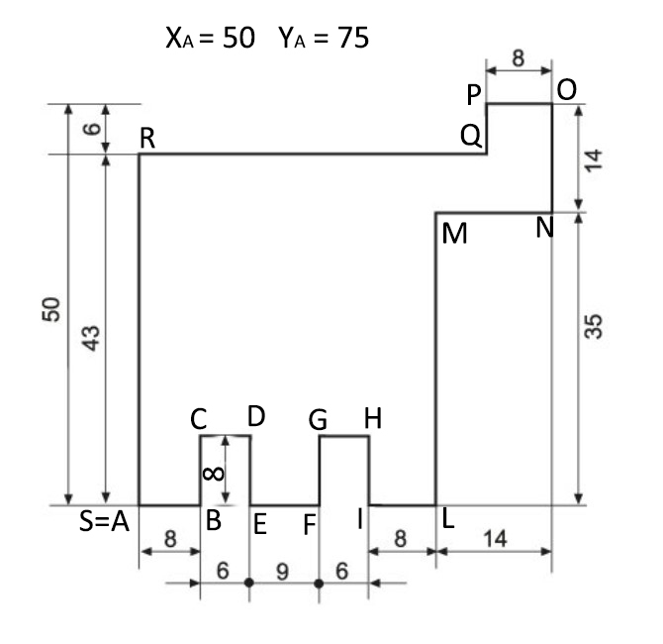
D
Punto | Coordinate assolute |  | Coordinate relative |  |  | Coordinate polari relative
 | x | y | @ | x | y | @ | L | < | a
A
B
C
D
E
F
G
H
I
L
M
N
O
P
Q
R
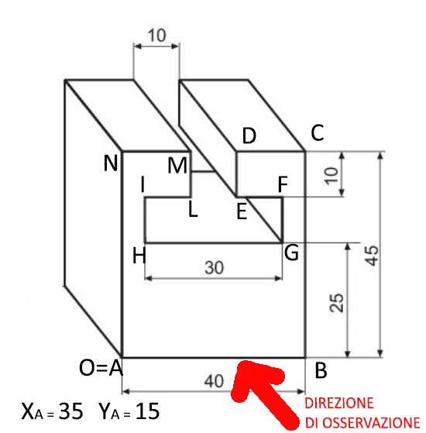
S

E
Punto | Coordinate assolute |  | Coordinate relative |  |  | Coordinate polari relative
 | x | y | @ | x | y | @ | L | < | a
A
B
C
D
E
F
G
H
I
L
M
N
O

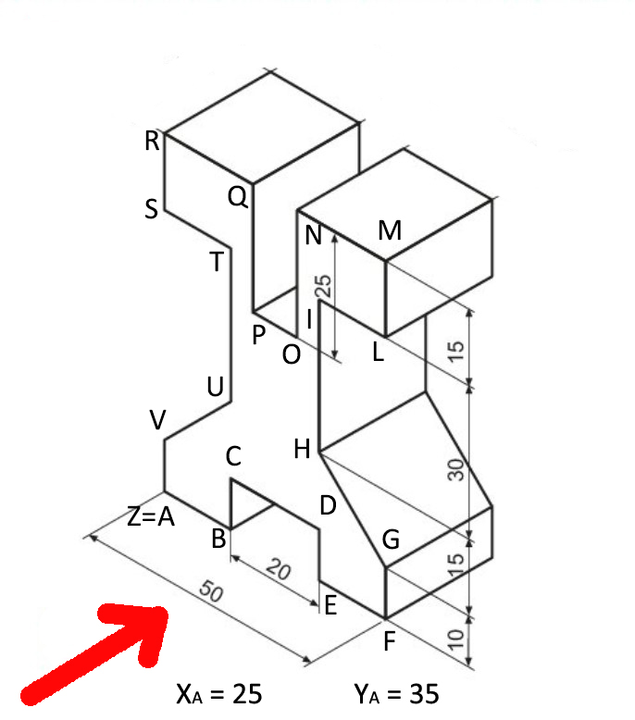
F
Punto | Coordinate assolute |  | Coordinate relative |  |  | Coordinate polari relative
 | x | y | @ | x | y | @ | L | < | a
A
B
C
D
E
F
G
H
I
L
M
N
O
P
Q
R
S
T
U
V
Z

